t-test
Longitud de la hoja de Platanus x hispanicus en función de la presemcia o ausencia de sombra
 | Longitud hoja/cm ±0.1 cm
Muestra | Con sombra | Sin sombra
1 | 4.0 | 3.5
2 | 4.2 | 3.9
3 | 4.1 | 3.6
4 | 3.8 | 3.2
5 | 4.3 | 3.4
6 | 3.9 | 3.3
7 | 3.8 | 3.8
8 | 4.2 | 4.0
9 | 4.4 | 3.5
10 | 3.8 | 3.8
11 | 3.9 | 3.5
12 | 4.0 | 3.6
13 | 4.1 | 3.7
14 | 3.9 | 3.8
15 | 3.8 | 3.2
16 | 4.1 | 3.1 | Con sombra | Sin sombra
Media | 4.0 | 3.6 | 4.0 | 3.6
SD | 0.2 | 0.3
 |  |  |  |  |  | T-test
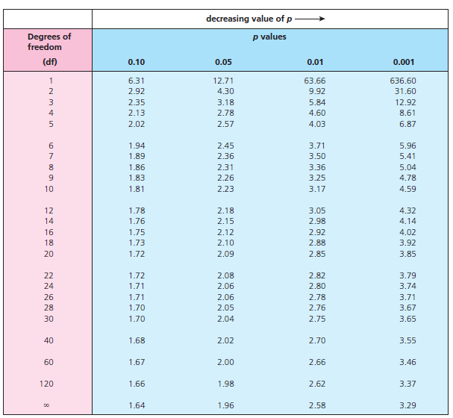
 |  |  |  |  |  | Media del grupo experimental (X1) | 4.0 | 4.0171152132E-06 | 0.05
 |  |  |  |  |  | Media del grupo control (X2) | 3.6 | 0.0004017115% | 5.00000%
 |  |  |  |  |  | X1-X2 | 0.5
 |  |  |  |  |  | SD del grupo experimental (S1) | 0.2
 |  |  |  |  |  | SD del grupo control (S2) | 0.3
 |  |  |  |  |  | (S1)2/n1 | 0.0022682291667
 |  |  |  |  |  | (S2)2/n2 | 0.0044973958333
 |  |  |  |  |  | (S1)2/n1 + (S2)2/n2 | 0.006765625
 |  |  |  |  |  | Raíz [(S1)2/n1 + (S2)2/n2] | 0.082253419382
 |  |  |  |  |  | t | 5.6228665443

 |  |  |  |  | Grados libertad (n1+n2)-2 |  | 30

Pearson
 | Concentración de nitrato/%
 | (Control) | Grupo A | Grupo B | Grupo C | Grupo D
 | 0 | 5 | 10 | 15 | 20
 | Longitud planta/cm (+/- 0.1 cm)
 | 10.0 | 8.0 | 8.5 | 8.8 | 9.0 |  |  |  |  |  | r | 0.48518037883
 | 9.0 | 9.0 | 9.0 | 7.0 | 10.0
 | 8.0 | 8.0 | 9.0 | 8.0 | 9.0
 | 9.0 | 10.0 | 10.0 | 9.0 | 9.0
 | 8.0 | 10.5 | 8.0 | 9.0 | 10.0
 | 10.0 | 8.0 | 9.0 | 8.5 | 8.5 |  |  |  |  |  | Grados libertad (5 VI+5 VD)-2 |  | 8
 | 9.0 | 11.0 | 9.0 | 8.8 | 10.0
 | 9.0 | 9.0 | 8.5 | 9.0 | 8.5
 | 7.0 | 8.0 | 8.5 | 8.5 | 9.5
 | 9.0 | 8.5 | 8.0 | 10.5 | 10.0 | 0.0 | 5.0 | 10.0 | 15.0 | 20.0
Media | 8.8 | 9.0 | 8.8 | 8.7 | 9.4 | 8.8 | 9.0 | 8.8 | 8.7 | 9.4
SD | 0.9 | 1.1 | 0.6 | 0.9 | 0.6
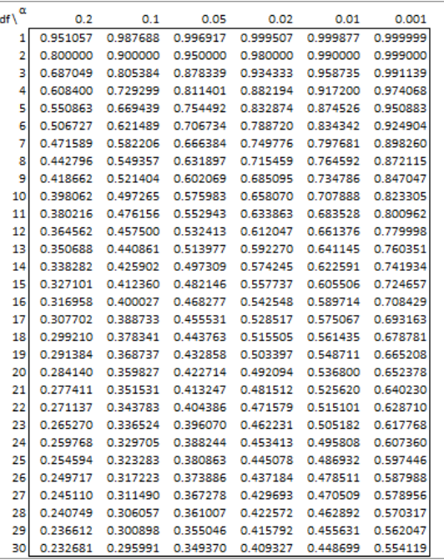

 |  | r | 0.48521265346

chi-cuadrado
 | Número de musgos/±1
Presente | Otoño | Invierno | Primavera | Verano | Total
O | 12 | 10 | 7 | 1 | 30
E | 8.04 | 8.57 | 6.43 | 6.96 | 30
TOTAL | 15 | 16 | 12 | 13 | 56

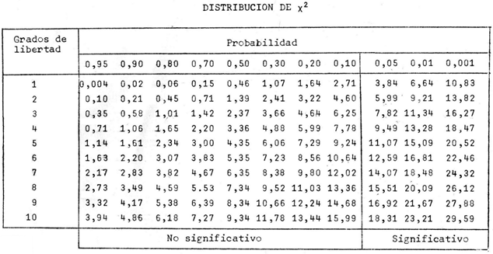
O-E | 3.9642857143 | 1.4285714286 | 0.57142857143 | -5.9642857143
(O-E)2 | 15.715561224 | 2.0408163265 | 0.32653061224 | 35.572704082
(O-E)2/E | 1.9557142857 | 0.2380952381 | 0.050793650794 | 5.1078754579
X2 = Σ(O-E)2/E | 7.3524786325

Grados libertad (categoría-1) |  | 3

ANOVA
Tasa de transpiración del geranio en función del color de la luz

 | Color de la luz
 | Blanca | Azul | Roja | Amarilla | Verde
 | (control)
 | Tasa de transpiración/ mL · min-1 · cm-2 (+/- 0.1)
 | 3.5 | 2.5 | 4.5 | 3.3 | 1.0
 | 5.0 | 3.0 | 5.0 | 2.5 | 1.5
 | 4.7 | 2.2 | 4.1 | 2.2 | 0.7
 | 5.0 | 1.8 | 3.5 | 1.9 | 1.1
 | 5.3 | 2.1 | 3.2 | 2.3 | 0.8
 | 4.5 | 2.3 | 2.8 | 3.1 | 0.9
 | 4.9 | 3.5 | 3.5 | 3.5 | 1.3
 | 5.3 | 2.4 | 3.9 | 2.4 | 1.5
 | 5.7 | 1.8 | 4.1 | 2.0 | 0.5
 | 5.0 | 2.5 | 4.3 | 1.9 | 0.6
Media | 4.9 | 2.4 | 3.9 | 2.5 | 1.0 |  | Blanca | Azul | Roja | Amarilla | Verde
SD | 0.6 | 0.5 | 0.7 | 0.6 | 0.4 |  | 4.9 | 2.4 | 3.9 | 2.5 | 1.0

 |  |  |  |  |  | Análisis de varianza de un factor

 |  |  |  |  |  | RESUMEN
 |  |  |  |  |  | Grupos | Cuenta | Suma | Promedio | Varianza
 |  |  |  |  |  | Columna 1 | 10 | 48.9 | 4.89 | 0.34988888889
 |  |  |  |  |  | Columna 2 | 10 | 24.1 | 2.41 | 0.27211111111
 |  |  |  |  |  | Columna 3 | 10 | 38.9 | 3.89 | 0.42544444444
 |  |  |  |  |  | Columna 4 | 10 | 25.1 | 2.51 | 0.34544444444
 |  |  |  |  |  | Columna 5 | 10 | 9.9 | 0.99 | 0.12766666667

 |  |  |  |  |  | ANÁLISIS DE VARIANZA
 |  |  |  |  |  | Origen de las variaciones | Suma de cuadrados | Grados de libertad | Promedio de los cuadrados | F | Probabilidad | Valor crítico para F
 |  |  |  |  |  | Entre grupos | 89.7328 | 4 | 22.4332 | 73.766459627 | 3.5428032539E-19 | 2.5787391843
 |  |  |  |  |  | Dentro de los grupos | 13.685 | 45 | 0.30411111111

 |  |  |  |  |  | Total | 103.4178 | 49

